기본작업-1
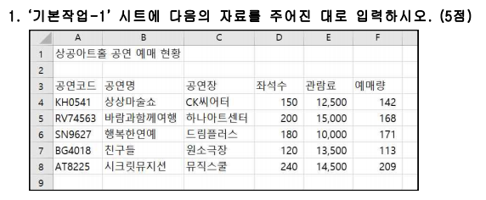
상공아트홀 공연 예매 현황

계산작업
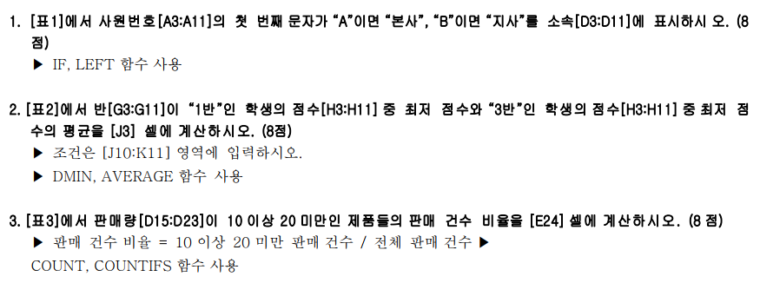
[표1] | 사원관리 |  |  |  | [표2] | 시험 결과
사원번호 | 사원명 | 부서명 | 소속 |  | 이름 | 반 | 점수 |  | 1, 3반 최저 점수 평균
A-1529 | 김준용 | 기획부 | 본사 |  | 정다운 | 2반 | 92 |  | 64.5
B-6011 | 이경실 | 기획부 | 지사 |  | 이대로 | 3반 | 89
A-2768 | 허안주 | 기획부 | 본사 |  | 김민정 | 1반 | 59
A-0644 | 이동준 | 영업부 | 본사 |  | 최고집 | 1반 | 95
B-9537 | 고강민 | 영업부 | 지사 |  | 안혜경 | 3반 | 79
B-2436 | 김민경 | 영업부 | 지사 |  | 조신수 | 2반 | 65
A-8167 | 한상현 | 관리부 | 본사 |  | 정성민 | 3반 | 70 |  | <조건>
A-3551 | 김단희 | 관리부 | 본사 |  | 주지훈 | 2반 | 88 |  | 반 | 반
B-0472 | 이동엽 | 관리부 | 지사 |  | 박성은 | 1반 | 91 |  | 1반 | 3반

[표3] | 제품판매현황 |  |  |  |  | [표4] | 하프마라톤 결과
구분 | 제품명 | 판매가 | 판매량 | 총판매액 |  | 선수번호 | 소속 | 나이 | 기록
냉장 | 생쫄면 | 2,980 | 24 | 71,520 |  | 168001 | 춘천 | 35 | 1:49:27
냉장 | 가락우동 | 3,690 | 16 | 59,040 |  | 168002 | 영월 | 42 | 1:45:51
냉동 | 군만두 | 4,500 | 32 | 144,000 |  | 168003 | 강릉 | 29 | 2:03:26
냉장 | 수제비 | 2,850 | 24 | 68,400 |  | 168004 | 평창 | 38 | 1:51:15
냉동 | 핫도그 | 3,300 | 22 | 72,600 |  | 168005 | 영월 | 44 | 1:32:08
냉동 | 피자 | 4,920 | 18 | 88,560 |  | 168006 | 고성 | 51 | 1:41:53
냉동 | 치킨너겟 | 3,840 | 19 | 72,960 |  | 168007 | 춘천 | 32 | 2:01:17
냉장 | 떡볶이 | 3,600 | 23 | 82,800 |  | 168008 | 강릉 | 40 | 1:39:22
냉장 | 쌀국수 | 4,180 | 15 | 62,700 |  | 168009 | 평창 | 23 | 1:56:25
판매량 10 이상 20 미만인 판매 건수 비율 |  |  |  | 44% |  | 가장 빠른 기록 |  | 1시간32분8초

[표5] | 회원관리현황
회원코드 | 성별 | 등급 | 지역
1-K-320 | 여 | 정회원 | 경기
3-S-966 | 남 | 준회원 | 서울
8-B-415 | 남 | 준회원 | 부산
6-B-527 | 여 | 준회원 | 부산
2-S-605 | 남 | 정회원 | 서울
3-B-012 | 여 | 준회원 | 부산
9-K-048 | 여 | 정회원 | 경기
4-K-213 | 여 | 정회원 | 경기 |  | <지역코드표>
5-S-217 | 남 | 정회원 | 서울 |  | 코드 | S | K | B
5-B-309 | 남 | 준회원 | 부산 |  | 지역 | 서울 | 경기 | 부산

분석작업-1
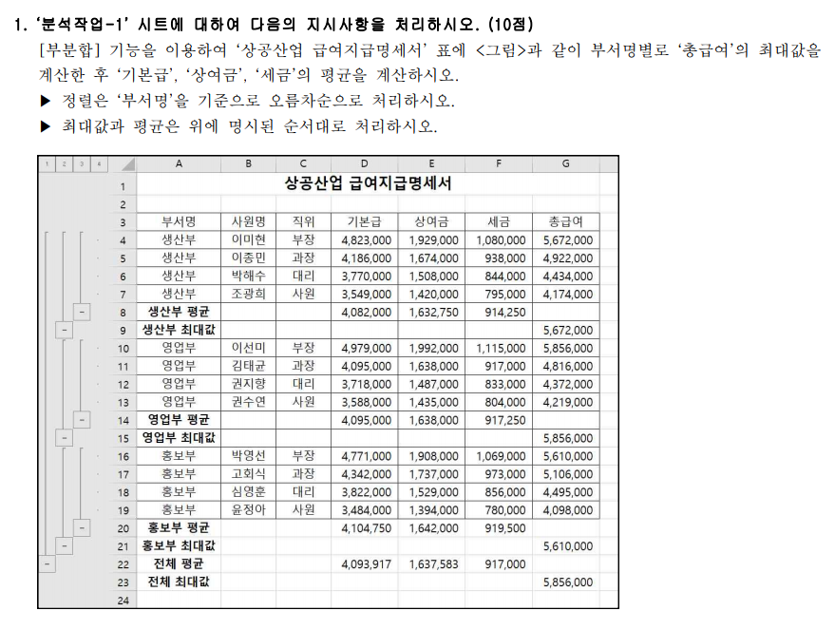
상공산업 급여지급명세서

부서명 | 사원명 | 직위 | 기본급 | 상여금 | 세금 | 총급여
생산부 | 이미현 | 부장 | 4,823,000 | 1,929,000 | 1,080,000 | 5,672,000
생산부 | 이종민 | 과장 | 4,186,000 | 1,674,000 | 938,000 | 4,922,000
생산부 | 박해수 | 대리 | 3,770,000 | 1,508,000 | 844,000 | 4,434,000
생산부 | 조광희 | 사원 | 3,549,000 | 1,420,000 | 795,000 | 4,174,000
생산부 평균 |  |  | 4,082,000 | 1,632,750 | 914,250
생산부 최대 |  |  |  |  |  | 5,672,000
영업부 | 이선미 | 부장 | 4,979,000 | 1,992,000 | 1,115,000 | 5,856,000
영업부 | 김태균 | 과장 | 4,095,000 | 1,638,000 | 917,000 | 4,816,000
영업부 | 권지향 | 대리 | 3,718,000 | 1,487,000 | 833,000 | 4,372,000
영업부 | 권수연 | 사원 | 3,588,000 | 1,435,000 | 804,000 | 4,219,000
영업부 평균 |  |  | 4,095,000 | 1,638,000 | 917,250
영업부 최대 |  |  |  |  |  | 5,856,000
홍보부 | 박영선 | 부장 | 4,771,000 | 1,908,000 | 1,069,000 | 5,610,000
홍보부 | 고회식 | 과장 | 4,342,000 | 1,737,000 | 973,000 | 5,106,000
홍보부 | 심영훈 | 대리 | 3,822,000 | 1,529,000 | 856,000 | 4,495,000
홍보부 | 윤정아 | 사원 | 3,484,000 | 1,394,000 | 780,000 | 4,098,000
홍보부 평균 |  |  | 4,104,750 | 1,642,000 | 919,500
홍보부 최대 |  |  |  |  |  | 5,610,000
전체 평균 |  |  | 4,093,917 | 1,637,583 | 917,000
전체 최대값 |  |  |  |  |  | 5,856,000

매크로작업
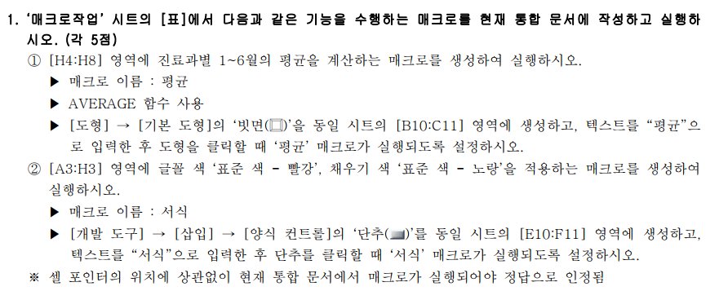
튼튼병원 전반기 진료 현황

진료과 | 1월 | 2월 | 3월 | 4월 | 5월 | 6월 | 평균
내과 | 6,552 | 6,916 | 6,734 | 7,098 | 6,516 | 7,247 | 6,844
외과 | 5,278 | 4,914 | 5,278 | 5,096 | 5,430 | 5,241 | 5,206
신경과 | 4,004 | 4,732 | 5,249 | 4,887 | 5,124 | 4,935 | 4,822
흉부외과 | 5,642 | 5,096 | 5,824 | 5,460 | 5,611 | 5,517 | 5,525
산부인과 | 4,914 | 4,004 | 3,801 | 4,344 | 4,209 | 3,924 | 4,199

평균

차트작업
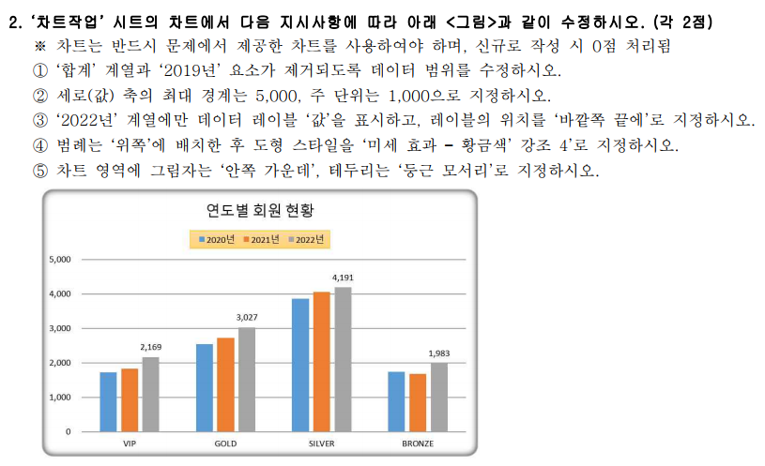
연도별 회원 현황

회원등급 | 2019년 | 2020년 | 2021년 | 2022년
VIP | 1,569 | 1,725 | 1,837 | 2,169
GOLD | 2,635 | 2,538 | 2,724 | 3,027
SILVER | 3,651 | 3,867 | 4,055 | 4,191
BRONZE | 1,589 | 1,736 | 1,678 | 1,983
합계 | 9,444 | 9,866 | 10,294 | 11,370

연도별 회원 현황

